상품제안서
플랜 메모잇(주문제작형) | 상품코드: F23487

 |  |  |  |  |  |  | 02-412-0044 | www.easy1.co.kr
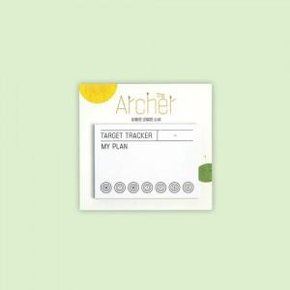

【상세/제작정보】 | 간지 양면컬러/내지 먹1도

【인쇄/포장옵션】 | / OPP(비닐)

【공급단가】 | 수량 | 1,000~ | 2,000~ | 3,000~ | 5,000~ | 10,000~
*VAT별도 | 30매 | 350원 | 340원 | 330원 | 320원 | 310원
 | 50매 | 450원 | 440원 | 430원 | 420원 | 400원

【상품 URL】 | https://easy1.co.kr:443/src/goods_detail.php?gdno=23487

